Hoja1
HARDWARE

MARCA | RAM | DISCO DURO | PROCESADOR | PRECIO UNT | PRECIO TOTAL
LENOVO | 8GB | 1 TERA | Intel® Core™ i7 -10210U | $38,174.59 | $1,145,237.70

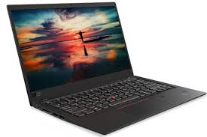

 |  |  | https://www.lenovo.com

 | MARCA | RAM | DISCO DURO | PROCESADOR | PRECIO UNT | PRECIO TOTAL
 | HP | 8GB | 1 TERA | Intel® Core™ i7 i5-10210U | $33,999.00 | $1,019,970.00

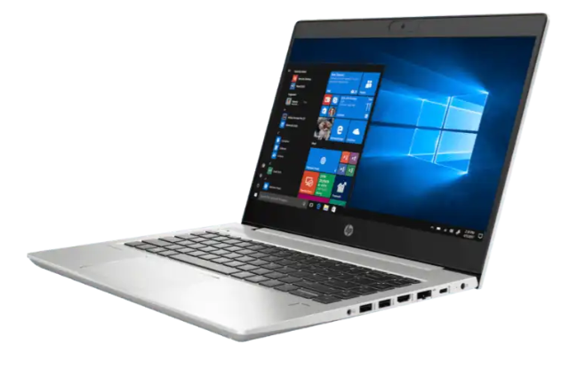



 |  |  |  | https://store.hp.com/mx

